2.Pivot VC
Count of ชื่อโครงการ / การดำเนินงาน | Column Labels
Row Labels | 2565 | (blank) | Grand Total | หมายเหตุ การประเมินความสอดคล้องของโครงการกับปัจจัยเป็นการดำเนินการเบื้องต้น สำหรับใช้เป็นข้อมูลประกอบการจัดทำโครงการสำคัญ
050302V04 | 1 |  | 1
050302F0403 | 1 |  | 1
050302F0401
050302F0402
050302V01
050302F0101
050302F0102
050302F0103
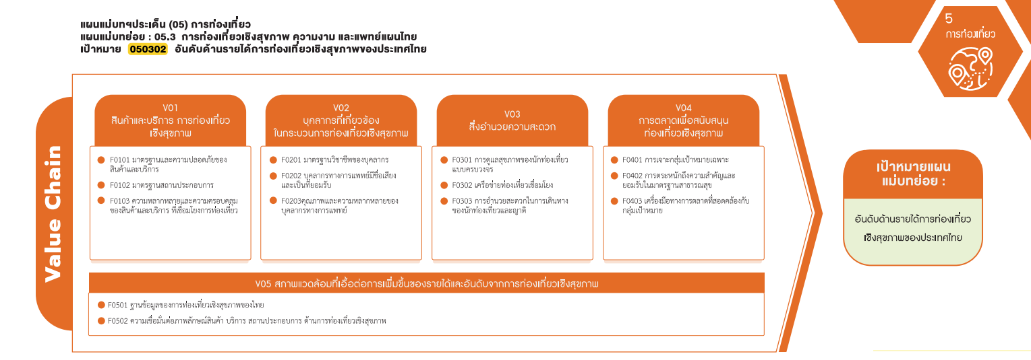
050302V02
050302F0201
050302F0202
050302F0203
050302V03
050302F0301
(1 โครงการ)
050302F0302
050302F0303
รวม 1 โครงการ
050302V05
050302F0501
050302F0502
Grand Total | 1 |  | 1

4.รวม
จากข้อมูลในระบบไม่มีโครงการที่เชื่อมโยงกับองค์ประกอบและปัจจัยเหล่านี้
รหัสโครงการ | ชื่อโครงการ / การดำเนินงาน | ชื่อโครงการ / การดำเนินงาน | ปีงบประมาณ | หน่วยงานระดับกรมหรือเทียบเท่า | หน่วยงานระดับกระทรวงหรือเทียบเท่า | ประเภทโครงการ | องค์ประกอบ | ปัจจัย
มรร0548.01/02-63-0001 | โครงการพัฒนาเครื่องมือทางการตลาดเพื่อสนับสนุนการท่องเที่ยวเชิงสุขภาพอย่างยั่งยืนในกลุ่มเขตเศรษฐกิจพิเศษภาคตะวันออก | โครงการพัฒนาเครื่องมือทางการตลาดเพื่อสนับสนุนการท่องเที่ยวเชิงสุขภาพอย่างยั่งยืนในกลุ่มเขตเศรษฐกิจพิเศษภาคตะวันออก | 2565 | มหาวิทยาลัยราชภัฏราชนครินทร์ | กระทรวงการอุดมศึกษาวิทยาศาสตร์วิจัยและนวัตกรรม | project65 | 050302V04 | 050302F0403
 |  |  |  |  |  |  | 050302V01 | 050302F0101
 |  |  |  |  |  |  | 050302V01 | 050302F0102
 |  |  |  |  |  |  | 050302V01 | 050302F0103
 |  |  |  |  |  |  | 050302V02 | 050302F0201
 |  |  |  |  |  |  | 050302V02 | 050302F0202
 |  |  |  |  |  |  | 050302V02 | 050302F0203
 |  |  |  |  |  |  | 050302V03 | 050302F0301
 |  |  |  |  |  |  | 050302V03 | 050302F0302
 |  |  |  |  |  |  | 050302V03 | 050302F0303
 |  |  |  |  |  |  | 050302V04 | 050302F0401
 |  |  |  |  |  |  | 050302V04 | 050302F0402
 |  |  |  |  |  |  | 050302V05 | 050302F0501
 |  |  |  |  |  |  | 050302V05 | 050302F0502

